Folha1
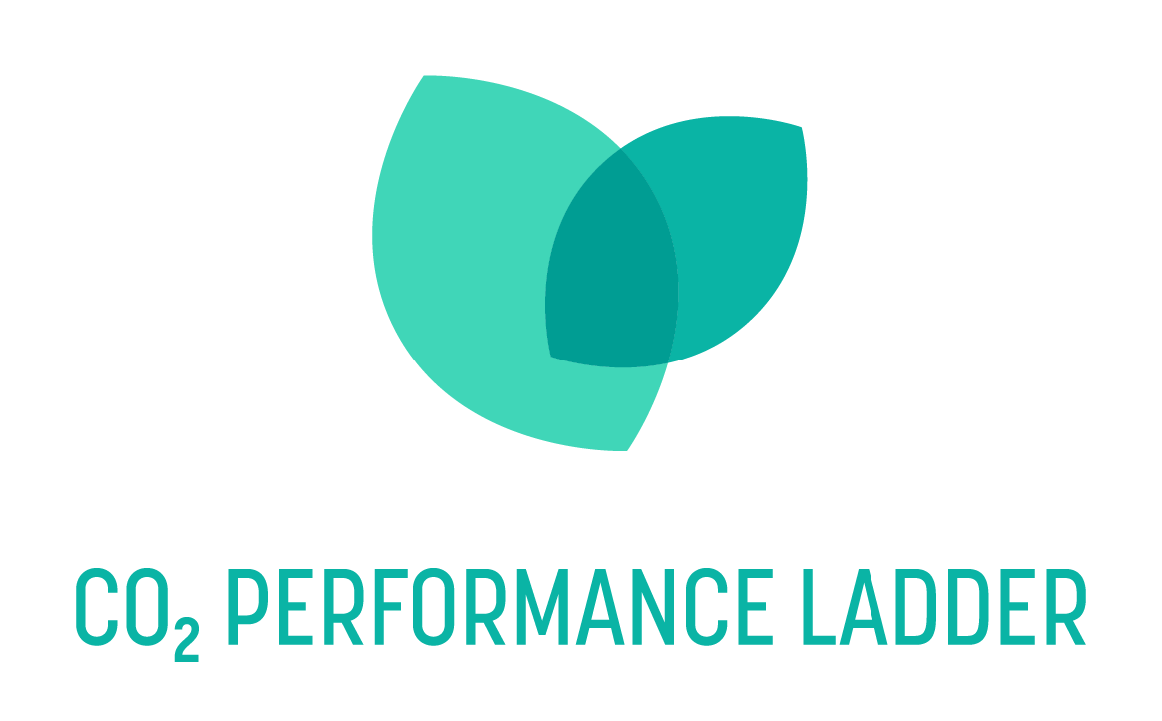
Questionário sobre outras emissões influentes (OBE)
Data: 26-02-2025
Versão: 1.0
Estado: final
Objetivo: Este questionário ajuda as organizações a avaliar se as EFC são relevantes para elas. Os resultados podem ser utilizados para fundamentar a análise qualitativa das EFC (requisitos 2.A.2-3 e 3.A.2-3)
Nota: O Manual 4.0 exige que as organizações olhem para além dos âmbitos 1, 2 e 3 em termos da sua influência e impacto na questão climática. Na CO₂ Performance Ladder, isto é designado por "outras emissões influenciáveis" (OBE). A questão central é "O que é que a minha organização pode fazer de diferente para que, algures, seja emitido ou mesmo sequestradomenos CO₂?". Este "algures" deve ser considerado da forma mais abrangente possível e pode incluir: - o lado do cliente, no próprio cliente ou no cliente do cliente, etc. - o lado do fornecedor - colegas/concorrentes - o ambiente da empresa e/ou dos projectosemissões de CO₂ que não são de origem fóssil, mas sim biogénicas Os três tipos de EFC distinguidos são:emissões biogénicas de CO₂ (diretas e indirectas), remoções de CO₂ (apenas diretas) e emissões evitadas. Para ajudar as organizações a determinar se um ou mais destes tipos são relevantes para elas, existe um questionário abaixo.
Nota: Responda sempre "Sim" apenas se prevê que as emissões sejam significativas para a sua organização.

Emissões biogénicas diretas
Pergunta: | Comentário à pergunta: | Resposta:
Utiliza combustíveis ou vectores de energia produzidos (parcialmente) a partir de biomassa na sua própria organização? |  | não
Preencheu a opção "não sabe"? Em seguida, preencha as perguntas de seguimento abaixo.
A sua organização utiliza combustíveis para a mobilidade dos passageiros, como o HVO ou o gás verde? | * O HVO é uma forma de biodiesel muito utilizada. Significa óleo vegetal tratado com hidrogénio e é utilizado puro ou misturado em percentagens variáveis com gasóleo fóssil. * O biogás é o gás produzido pela fermentação de estrume, resíduos de cozinha e de jardim ou outros resíduos orgânicos. É utilizado para a produção de eletricidade e calor em centrais de produção combinada de calor e eletricidade * O gás verde é o biogás melhorado em termos de qualidade do gás natural * Os pellets de madeira são utilizados para produzir calor | não
A sua organização utiliza combustíveis para trabalhos fixos ou móveis ou artesanais, tais como HVO ou gás verde? |  | não
Utiliza combustíveis ou vectores de energia (por exemplo, para aquecimento de espaços ou processos) HVO, gás verde, biogás ou pellets de madeira no (s)seu (s) edifício(s) ou instalações? |  | não
Resultados: | É pouco provável que as emissões diretas de CO₂ biogénico sejam relevantes para a sua organização.

Emissões biogénicas indirectas
Pergunta: | Comentário à pergunta: | Resposta:
A sua organização é compradora ou cliente de produtos que utilizaram combustíveis ou vectores de energia fabricados a partir de biomassa durante a produção? |  | não
Preencheu a opção "não sabe"? Em seguida, preencha as perguntas de seguimento abaixo.
A sua organização pede aos seus contratantes/fornecedores que utilizem combustíveis ou vectores de energia produzidos a partir de biomassa? | Considere a possibilidade de lançar um concurso em que prescreve a utilização de HVO, uma forma amplamente utilizada de biodiesel. | não
Utiliza eletricidade verde gerada (parcialmente) a partir de biomassa nos seus edifícios, instalações, trabalhos móveis ou embarcações? | Considere-se um contrato de eletricidade em que se compra eletricidade verde produzida a partir de biomassa ou a situação em que se compra GvOs de biomassa. | não
A sua organização fornece produtos que utilizam combustíveis ou vectores de energia produzidos a partir de biomassa durante a fase de utilização? | Por exemplo, fornece equipamento estático ou móvel que utiliza HVO, pellets de madeira ou biogás? | não
Resultados: | É pouco provável que as emissões indirectas de CO₂ biogénico sejam relevantes para a sua organização.

Remoções de CO2
Pergunta: | Comentário à pergunta: | Resposta:
A sua organização utiliza ou vê oportunidades para técnicas que capturam CO2 agora ou no futuro e o armazenam durante pelo menos 35 anos? |  | não
Preencheu a opção "não sabe"? Em seguida, preencha as perguntas de seguimento abaixo.
A sua organização utiliza (ou pode utilizar) a captação direta de ar (DAC)? | DAC refere-se a plantas que removem CO2 diretamente da atmosfera | não
A sua organização utiliza (ou pode utilizar) materiais que sequestram CO2 através da mineralização durante a utilização? | Estas incluem a dispersão de olivina, um tipo de pedra que sequestra CO2, em caminhos pedonais | não
A sua organização utiliza (ou pode utilizar) materiais que sequestraram CO2 e que o conservarão durante pelo menos 35 anos? | Entre elas, a construção com madeira | não
Resultados: | É pouco provável que as emissões remoções de CO₂ sejam relevantes para a sua organização.

Emissões evitadas
Pergunta: | Comentário à pergunta: | Resposta:
Emissões evitadas visadas
A sua organização fornece produtos ou serviços com o objetivo principal de poupar energia ou CO₂ aos seus clientes (ou aos clientes dos clientes, etc.)? |  | não
Preencheu a opção "não sabe"? Em seguida, preencha as perguntas de seguimento abaixo.
A sua organização fornece produtos ou serviços que reduzem o CO2 em comparação com os fornecidos por outros? | Exemplos: - Um novo tipo de asfalto com menor resistência ao rolamento em comparação com o asfalto de outro fornecedor atualmente utilizado; - Um novo tipo de dispositivo energeticamente eficiente (por exemplo, uma bomba de calor) em comparação com um dispositivo de outro fornecedor atualmente utilizado (por exemplo, uma caldeira). Isto também pode incluir um componente de um dispositivo energeticamente eficiente, como uma bateria para um carro elétrico; - Uma nova turbina eólica comparada com uma central eléctrica a carvão atualmente utilizada. | não
A sua organização efectua renovações em grande escala ou acrescenta instalações a estruturas que reduzem o consumo de energia? | A instalação de instalações energeticamente eficientes ou de materiais de isolamento evita as emissões de CO2 nas instalações do seu cliente (ou do seu cliente). | não
A sua organização reutiliza materiais? | Por exemplo, considere a possibilidade de escolher uma viga de betão já usada de uma ponte, em vez de uma nova. | não
A sua organização concebe ou fabrica produtos que têm em conta a reutilização futura? | Considere-se, por exemplo, a escolha de determinadas dimensões e materiais da viga de betão de uma ponte para que possa ser mais facilmente reutilizada no futuro. | não
Potenciais emissões evitadas
A sua organização fornece produtos ou serviços cujo objetivo principal não é a poupança de energia ou de CO2, mas que têm um impacto (não intencional) na energia ou no CO2? |  | não
Preencheu a opção "não sabe"? Em seguida, preencha as perguntas de seguimento abaixo.
A sua organização influencia o planeamento de obras rodoviárias que reduzem a necessidade de desvios de tráfego? | Programar os trabalhos de construção de estradas de modo a que seja necessário desviar menos tráfego pode poupar muitas emissões | não
A sua organização realiza, ou realizou, actividades de dragagem que implicam a perturbação do solo? | Uma menor dragagem pode evitar muitas emissões de CO2 e de gases com efeito de estufanão CO2 (metano, óxido nitroso) | não
...

